Лист1
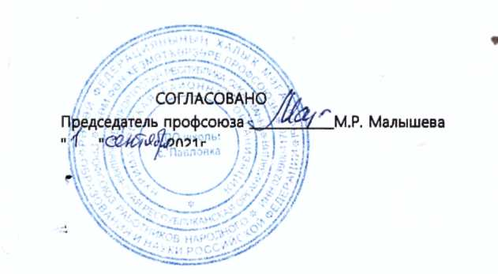
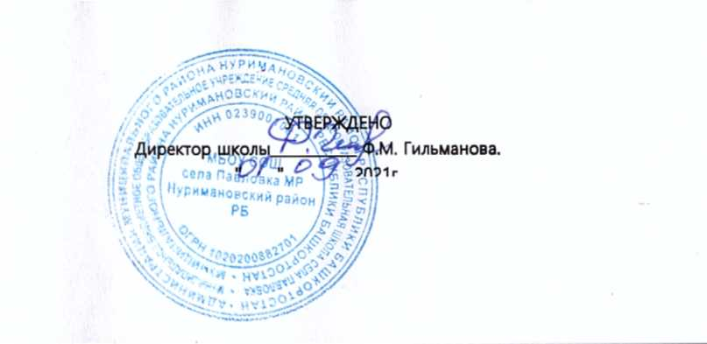

РАСПИСАНИЕ
МУНИЦИПАЛЬНОГО БЮДЖЕТНОГО ОБЩЕОБРАЗОВАТЕЛЬНОГО УЧРЕЖДЕНИЯ
СРЕДНЯЯ ОБЩЕОБРАЗОВАТЕЛЬНАЯ ШКОЛА села ПАВЛОВКА
МУНИЦИПАЛЬНОГО РАЙОНА НУРИМАНОВСКИЙ РАЙОН
РЕСПУБЛИКИ БАШКОРТОСТАН
НА 2021 - 2022 УЧЕБНЫЙ ГОД

 | Понедельник
 | 1а | 1б | 1в | 2а | 2б | 2в | 3а | 3б | 3в | 4а | 4б | 4в | 5а | 5б | 6а | 6б | 6в | 6с | 7а | 7б | 7б | 7в | 8а | 8б | 8в | 9а | 9б | 9в | 10а | 10б | 11а
1 | родн.яз | родн.яз | родн.яз | литер.чт | литер.чт | литер.чт | литер.чт | русск. | англ.яз | русск. | русск. | литер.чт. | матем. | рус.яз. | рус.яз. | музыка | биология | литер. | матем. |  | рус.яз. | рус.яз. | химия | ИКБ | алгебра | литер. | матем. | географ. | физика | матем. | матем. | 1
2 | окр.мир | матем | окр.мир | русск. | русск. | русск. | русск. | матем. | матем. | литер.чт. | матем. | русск. | англ.яз. | матем. | матем. | рус.яз. | матем. | музыка | англ.яз. |  | ИЗО | матем. | рус.яз. | химия | рус.яз. | матем. | физ-ра | матем. | англ.яз. | литер. | ОБЖ | 2
3 | русск. | русск | русск. | окр.мир | матем. | матем. | матем. | физ-ра | русск | матем. | литер.чт. | матем. | рус.яз. | технол. | англ.яз. | матем. | музыка | матем. | рус.яз. |  | матем. | англ.яз. | матем. | рус.яз. | химия | географ. | англ.яз. | англ.яз. | матем. | физика | обществ. | 3
4 | музыка | музыка | физ-ра | технол. | окр.мир | технол. | ИЗО | литер.чт | физ-ра | физ-ра | ИЗО(муз) | технол. | литер. | технол. | биология | литер. | рус.яз. | рус.яз. | физика |  | англ.яз. | ИКБ | физ-ра | матем. | географ. | физ-ра | географ. | обществ. | литер. | обществ. | инд.проект | 4
5 |  |  |  |  |  |  | физ-ра | ИЗО | технол. |  |  |  | технол. | англ.яз. | литер. | англ.яз. | англ.яз. | биология | ИЗО |  | ИКБ | физика | ИКБ | география | физ-ра | обществ. | литер. | физ-ра | информ. | англ.яз. | информ. | 5
6 |  |  |  |  |  |  |  |  |  |  |  |  | технол. | литер. | музыка | биология | литер. | англ.яз. | ИКБ |  | физика | ИЗО | англ.яз. | физ-ра | ИКБ | англ.яз. | обществ. | литер. | обществ. | информ. | литер. | 6
7 |  |  |  |  |  |  |  |  |  |  |  |  |  |  |  |  |  |  |  |  |  |  |  |  |  |  |  |  |  |  |  | 7
 | Вторник
 | 1а | 1б | 1в | 2а | 2б | 2в | 3а | 3б | 3в | 4а | 4б | 4в | 5а | 5б | 6а | 6б | 6в | 6с | 7а | 7б | 7б | 7в | 8а | 8б | 8в | 9а | 9б | 9в | 10а | 10б | 11а
1 | литер.чт | матем. | литер.чт | англ.яз | русск. | англ.яз | англ.яз | русск. | литер.чт | ИКБ/баш | ИКБ/баш | ИКБ/баш | матем. | биология | англ.яз. | матем. | история | матем. | матем. |  | матем. | история | географ. | технол. | физика | матем. | рус.яз. | матем. | матем. | физика | рус.яз. | 1
2 | русск. | русск. | русск. | матем. | англ.яз | матем. | матем. | англ.яз | русск. | матем. | русск. | русск. | физ-ра | рус.яз. | матем. | физ-ра | рус.яз. | физ-ра | музыка |  | рус.яз. | матем. | история | физика | технол. | рус.яз. | химия | рус.яз. | рус.яз. | инд.пр. | биология | 2
3 | матем | физ-ра | матем. | русск. | матем. | окр.мир | русск. | окр.мир | матем. | англ.яз. | матем. | матем. | биология | матем. | история | история | матем. | литер. | рус.яз. |  | музыка | рус.яз. | технол. | история | англ.яз. | история | матем. | англ.яз. | химия | рус.яз. | англ.яз. | 3
4 | физ-ра | лит.чт. | музыка | литер.чт | лит.чт. | физ-ра | литер.чт | ИКБ | окр.мир | русск. | англ.яз. | ИЗО(муз) | рус.яз. | физ-ра | рус.яз. | рус.яз. | физ-ра | рус.яз. | история |  | история | нем.яз. | литер. | матем. | геометр. | физика | биология | история | матем. | матем. | матем. | 4
5 | ИЗО | окр.мир |  | физ-ра | физ-ра | литер.чт | технол. | технол. |  | лит.чт. | литер.чт. | англ.яз. | географ. | история | физ-ра | англ.яз. | англ.яз. | история | литер. |  | нем.яз. | литер. | матем. | литер. | литер. | химия | физика | биология | история | физ-ра | история | 5
6 |  |  |  |  |  |  |  |  |  |  |  |  | история | географ. | родн.яз. | родн.яз. | родн.яз. | родн.яз. | нем.яз. |  | литер. | музыка | физика | англ.яз. | история | биология | история | физика | физ-ра | информ. | химия | 6
 |  |  |  |  |  |  |  |  |  |  |  |  |  |  |  |  |  |  |  |  |  |  | родн.яз. | родн.яз. | родн.яз. |  |  |  |  | история |  | 7
Среда
 | 1а | 1б | 1в | 2а | 2б | 2в | 3а | 3б | 3в | 4а | 4б | 4в | 5а | 5б | 6а | 6б | 6в | 6с | 7а | 7б | 7б | 7в | 8а | 8б | 8в | 9а | 9б | 9в | 10а | 10б | 11а
1 | литер.чт | литер.чт. | литер.чт | литер.чт | литер.чт | литер.чт | окр.мир | литер.чт. | англ.яз. | литер.чт. | литер.чт. | окр.мир | ИЗО | матем. | рус.яз. | матем. | рус.яз. | матем. | матем. |  | рус.яз. | рус.яз. | обществ. | англ.яз. | биология | литер. | матем. | литер. | обществ. | физика | матем. | 1
2 | русск. | русск | русск. | матем. | русск. | русск. | русск. | русск. | матем. | русск. | русск. | русск. | ИКБ | ИЗО | обществ. | рус.яз. | матем. | англ.яз. | рус.яз. |  | матем. | матем. | англ.яз. | обществ. | рус.яз. | ИКБ | географ. | ИКБ | англ.яз. | матем. | физика | 2
3 | матем | матем | матем. | русск. | матем. | матем. | матем. | матем. | рус.яз. | матем. | матем. | матем. | рус.яз. | ИКБ | технол. | литер. | технол. | обществ. | физика |  | физ-ра | англ.яз. | матем. | рус.яз. | обществ. | географ. | ИКБ | химия | физика | литер. | матем. | 3
4 | окр.мир | технол. | окр.мир | окр.мир | окр.мир | родн.яз. | ИКБ/баш | музыка | лит.чт. | окр.мир | окр.мир | физ-ра | матем. | рус.яз. | матем. | технол. | технол. | рус.яз. | география |  | англ.яз. | биология | рус.яз. | матем. | алгебра | матем. | англ.яз. | матем. | матем. | матем. | обществ. | 4
5 |  |  | физ-ра | ИЗО | музыка | ИЗО |  |  | физ-ра | ИЗО(муз) | физ-ра | литер.чт | литер. | англ.яз. | литер. | технол. | обществ. | технол. | биология |  | физика | физ-ра | биолог. | информ. | физ-ра | англ.яз. | литер. | географ. | физ-ра | англ.яз. | физ-ра | 5
6 |  |  |  |  |  |  |  |  |  |  |  |  | англ.яз. | литер. | технол. | обществ. | литер. | технол. | англ.яз. |  | географ. | физика | физ-ра | биология | информ. | родн.яз. | родн.яз. | родн.яз. | географ. | физ-ра | география | 6
7 |  |  |  |  |  |  |  |  |  |  |  |  |  |  |  |  |  |  | физ-ра |  | биолог. | географ. | информ. | физ-ра | англ.яз. |  |  |  | литер. | информ. | литер. | 7
Четверг
 | 1а | 1б | 1в | 2а | 2б | 2в | 3а | 3б | 3в | 4а | 4б | 4в | 5а | 5б | 6а | 6б | 6в | 6с | 7а | 7б | 7б | 7в | 8а | 8б | 8в | 9а | 9б | 9в | 10а | 10б | 11а
1 | литер.чт. | литер.чт. | литер.чт | англ.яз | литер.чт | матем. | англ.яз | англ.яз | литер.чт. | физ-ра | матем. | русск. | матем. | матем. | рус.яз. | англ.яз. | рус.яз. | ИЗО | матем. |  | географ. | история | химия | физика | геометр. | химия | физика | матем. | рус.яз. | рус.яз. | матем. | 1
2 | русск. | русск. | русск. | матем. | англ.яз | англ.яз | русск. | матем | русск. | родн.яз. | родн.яз. | матем. | физ-ра | рус.яз. | англ.яз. | рус.яз. | географ. | матем. | географ. |  | рус.яз. | матем. | нем.яз. | история | история | рус.яз. | матем. | биолог. | матем. | ОБЖ | история | 2
3 | матем. | матем. | матем. | русск. | русск. | русск. | матем. | русск. | окр.мир | матем. | технол. | англ.яз. | литер. | история | матем. | история | матем. | англ.яз. | история |  | матем. | географ. | история | литер. | химия | матем. | биолог. | физика | история | матем. | химия | 3
4 | технол. | окр.мир | ИЗО | физ-ра | ИЗО | музыка | лит.чт. | литер.чт | ИКБ | литер.чт. | англ.яз. | литер.чт. | рус.яз. | физ-ра | ИЗО | матем. | англ.яз. | рус.яз. | рус.яз. |  | физ-ра | рус.яз. | матем. | матем. | нем.яз. | история | рус.яз. | рус.яз. | химия | физика | рус.яз. | 4
5 |  |  |  | литер.чт | физ-ра |  | физ-ра |  | ИЗО | англ.яз | ОРКСЭ | ОРКСЭ | история | литер. | история | ИЗО | история | географ. | англ.яз. |  | англ.яз. | физ-ра | литер. | нем.яз. | физика | физика | химия | история | биолог. | история | англ.яз. | 5
6 |  |  |  |  |  |  |  |  |  |  |  |  | родн.яз. | родн.яз. | ИКБ | географ. | ИЗО | история | физ-ра |  | история | англ.яз. | физика | химия | литер. | биология | история | эл.курс | родн.яз. | химия | информ. | 6
7 |  |  |  |  |  |  |  |  |  |  |  |  |  |  |  |  |  |  | родн.яз. |  | родн.яз. | родн.яз. |  |  |  |  |  |  |  | информ. |  | 7
Пятница
 | 1а | 1б | 1в | 2а | 2б | 2в | 3а | 3б | 3в | 4а | 4б | 4в | 5а | 5б | 6а | 6б | 6в | 6с | 7а | 7б | 7б | 7в | 8а | 8б | 8в | 9а | 9б | 9в | 10а | 10б | 11а
1 | литер.чт | литер.чт | литер.чт | родн.яз | родн.яз | русск. | литер.чт | окр.мир | матем. | русск. | русск. | лит.чт. | матем. | матем. | ОДНКНР | рус.яз. | рус.яз. | матем. | матем. |  | информ. | обществ. | географ. | географ. | алгебра | матем. | матем. | литер. | литер. | физика | литер. | 1
2 | русск. | русск. | русск. | ИКБ/баш | ИКБ/баш | ИКБ | окр.мир | матем. | литер.чт. | окр.мир | физ-ра | окр.мир | ОДНКНР | англ.яз. | география | матем. | матем. | физ-ра | обществ. |  | обществ. | матем. | рус.яз. | агнгл.яз. | ОБЖ | англ.яз. | литер. | англ.яз. | ОБЖ | матем. | матем. | 2
3 | матем. | физ-ра | матем. | матем. | матем. | окр.мир | родн.яз | родн.яз. | родн.яз. | ОРКСЭ | окр.мир | родн.яз. | музыка | рус.яз. | матем. | ОДНКНР | физ-ра | ОДНКНР | информ. |  | литер. | технол. | матем. | рус.яз. | англ.яз. | литер. | англ.яз. | химия | матем. | географ. | физика | 3
4 | физ-ра | ИЗО | технол. | музыка | технол. | литер.чт | музыка | литер.чт. | музыка | технол. | литер.чт. | физ-ра | рус.яз. | музыка | рус.яз. | литер. | ОДНКНР | рус.яз. | литер. |  | матем. | технол. | биология | матем. | рус.яз. | информ. | физ-ра | матем. | англ.яз. | астрон. | биолог. | 4
5 |  |  |  |  |  | физ-ра |  |  |  |  |  |  | англ.яз. | ОДНКНР | физ-ра | ИКБ | ИКБ/башк. | ИКБ | технол. |  | технол. | информ. | англ.яз. | ОБЖ | биолог. | эл.курс | информ. | физ-ра | инд.пр. | англ.яз. | физ-ра | 5
6 |  |  |  |  |  |  |  |  |  |  |  |  |  |  | литер. | физ-ра | литер. | литер. | технол. |  | технол. | литер. | ОБЖ | биолог. | географ. | физ-ра | эл.курс | информ. | астрон. | эл.курс | англ.яз. | 6
7 |  |  |  |  |  |  |  |  |  |  |  |  |  |  |  |  |  |  |  |  |  |  |  |  |  |  |  |  |  |  |  | 7

кабинет | №7 | №3 | №6 | №9 | №21 | №16 | №8 | №19 | №14 | №11 | №22 | №15 | №11 | №17 | №33 | №8 | №18 | №19 | №34 |  | №25 | №21 | №26 | №10 | №9 | №32 | №30 | №16 | №27 | №21 | №13
Примечание:
МХК - мировая художественная культура
ИЗО - изобразительное искусство ОБЖ - основы безопасности жизнедеятельности
ОДНКНР-основы духовно-нравственной культуры ОСЭ-основы светской этики
народов России
физ-ра - физическая культура
Составители: Ф.Г. Соболева, Батыргареева Л.Ю.

